Лист1
Характеристика | Сайт
 | 1-й | 2-й
Визуальный анализ
Адрес (скриншот главной страницы в приложении) | 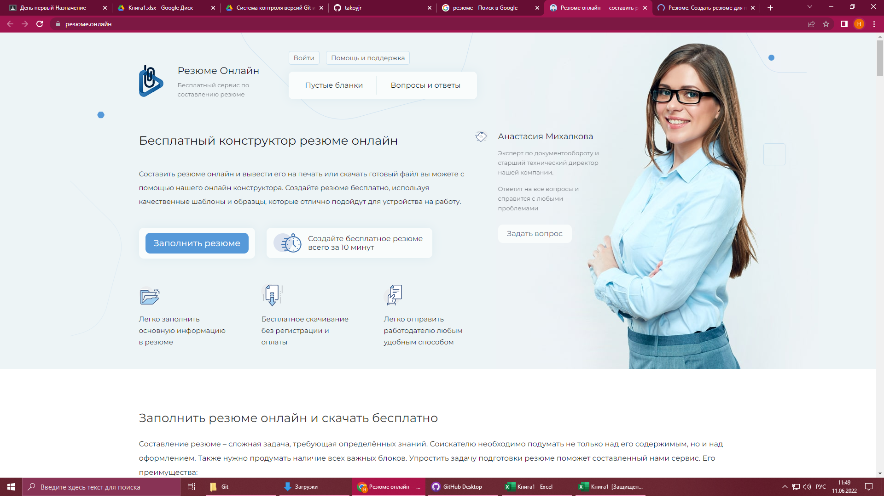 https://xn--e1aafur0g.xn--80asehdb/ | 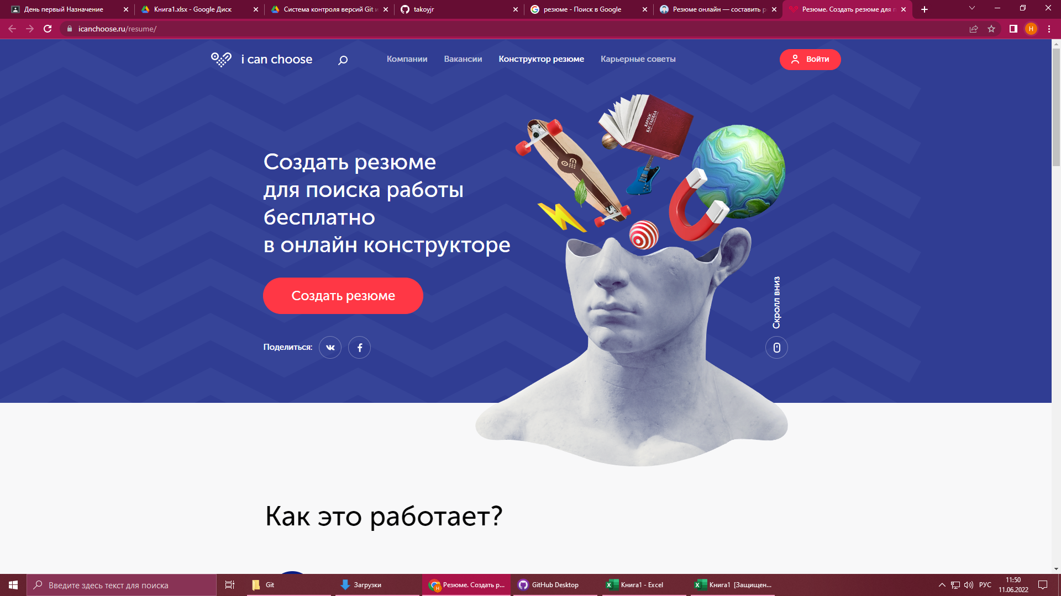 https://icanchoose.ru/resume/
Название | резюме.онлайн | I can choose
Целевая аудитория | все | все
Сервисы (функционал) | Переход в соц сети, авторизация | Переход в соц сети, Поиск, Подписка
Навигация | сайт одностраничный, и не имеет меню | Меню сайта находится в верхней части экрана, с разделением на подразделы, всё интуитивно понятно
Логотип и его (скриншот) |  | логотип I can choose
Дизайн и его яркие элементы | Сайт разработан в белых тонах, яркие элементы отсутствуют | Сайт разработан в белых, тонах с яркими и цветными вставками
Коэффициент привлекательности | 5.7 | 5.95
Технологический анализ
Кросс-Браузерность | Имеется | Имеется
Адаптивность | Имеется | Имеется
Производительность (YSlow) | 66% | 75%
Скорость загрузки (F) | 3.3 | 3.0
Ключевые слова | резюме создание резюме макет работа отечественная косметика | can choose job макет резюме пример резюме

